Estadísticas
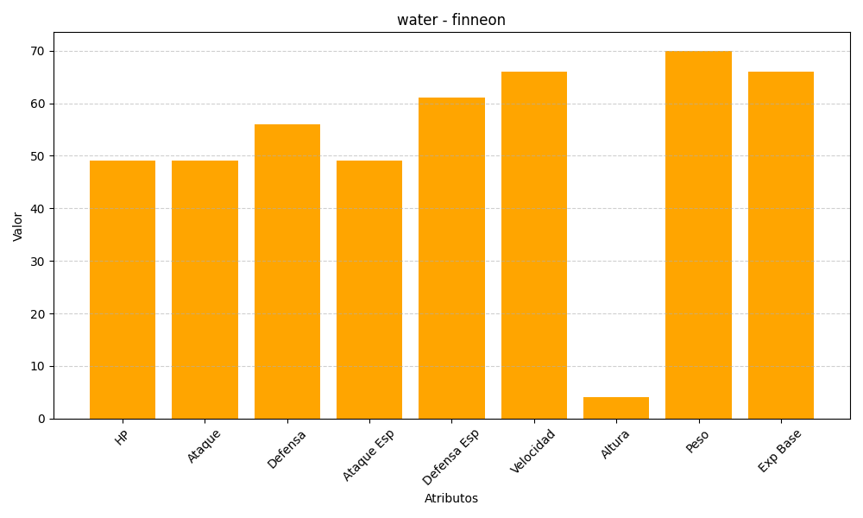
ID | Nombre | Tipo | HP | Ataque | Defensa | Ataque Especial | Defensa Especial | Velocidad | Altura | Peso | Experiencia Base
456 | finneon | water | 49 | 49 | 56 | 49 | 61 | 66 | 4 | 70 | 66

